CollectiveAccess

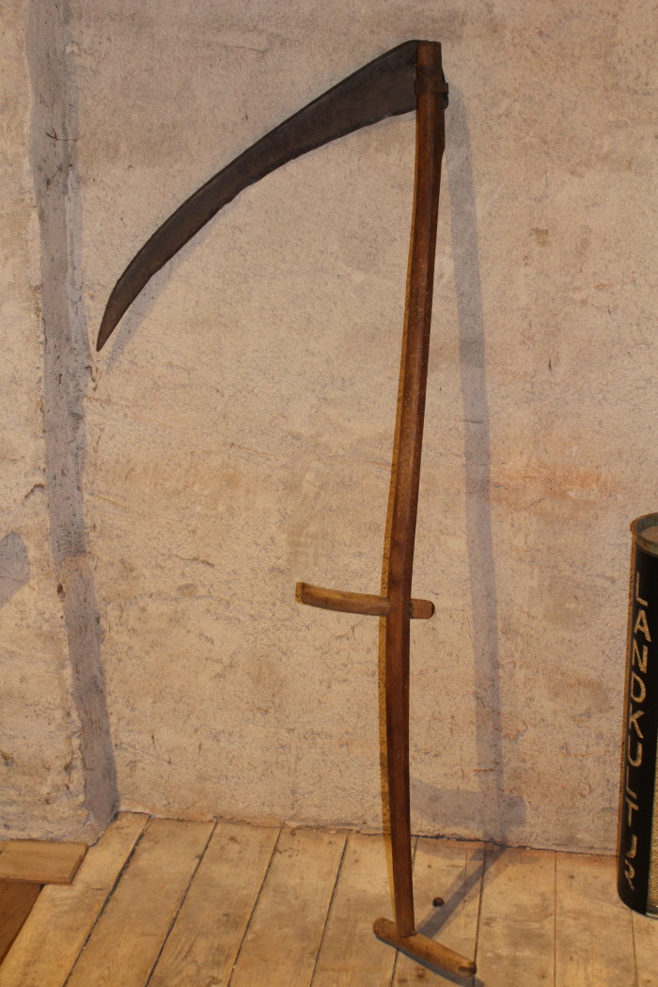
Image | Object | Description | Date
 | Heugabel (A1117) | Zweizinkige Heugabeln wie diese wurden hauptsächlich zum Aufgabeln von Getreide, aber auch von Heu verwendet. Der lange Stiel eignete sich besonders, um Getreidegarben auf den Erntewagen zu heben. Das am Stiel befindliche Brandzeichen "MGP" steht für "Martin Günther Polenz". Besonders bei Geräten, welche zu größeren Arbeitseinsätzen mit vielen, auch hoffremden Helfern benutzt wurden, war eine Kennzeichnung des Eigentümers sinnvoll.
 | Sense (A1211) | Sensen dienten zum Schneiden von Gras und Getreide. Dabei war eine Vielzahl an Sensenblättern gebräuchlich, die sich in Länge und Form unterschieden. Das Blatt dieser Sense ist 80cm lang. Mit langen Sensenblättern wurden grundsätzlich eher hohe Getreidedorten auf größerer Fläche geschnitten, mit kurzen Blättern eher niedrigere Pflanzen wie Gräser an unzugänglicheren Stellen.
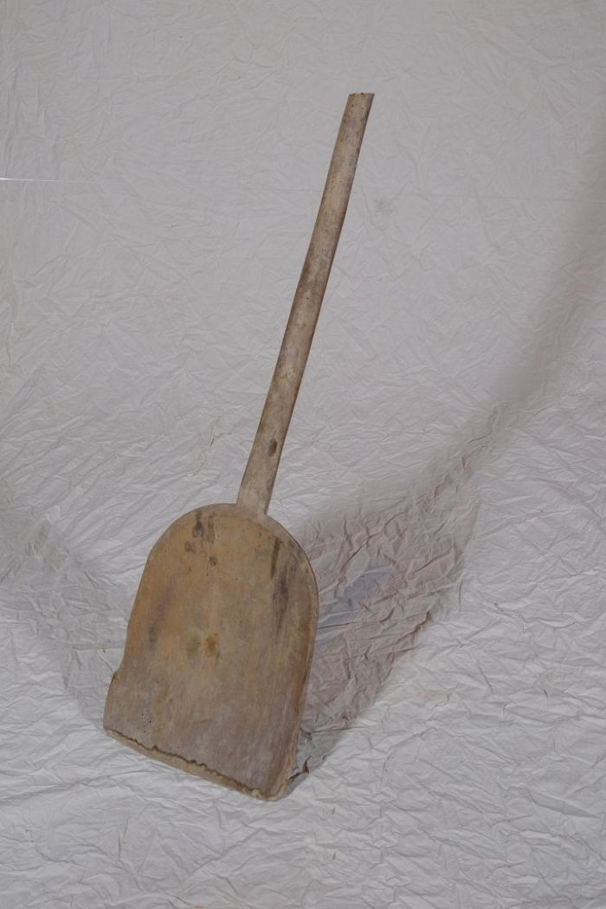
 | Korn- und Wurfschaufel (A1214) | Die Kornschaufel, auch als Wurfschaufel bezeichnet, wurde benutzt, um gedroschenes Getreide gegen den Wind aufzuwerfen. Dadurch wurde es von der Spreu gereinigt.
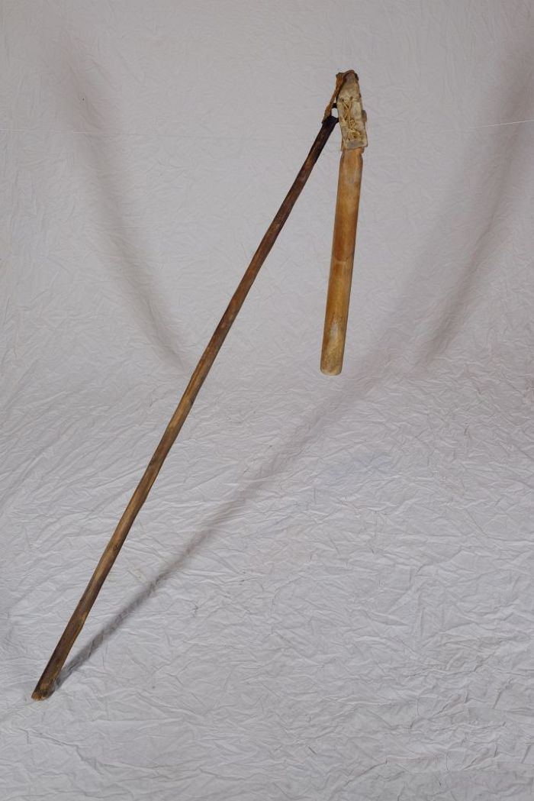
 | Dreschflegel (A1221) | Der Dreschflegel wurde benutzt, um das Korn aus den Ähren zu lösen. Mit dem Flegel wurde dafür auf das Getreide eingedroschen. Der Klöppel ist dabei beweglich, sodass er um den Stiel rotierte. Für die anstrengende Arbeit des Dreschens wurden die lose gemachten Garben in der Diele zu einem Bett aufgeschichtet. Gedroschen wurde dann fast immer paarweise, sodass zwei, vier, sechs oder acht Personen zusammenarbeiteten. Es gab verschiedene Möglichkeiten, sich aufzustellen und auch unterschiedliche Schlagtakte. Häufig drosch jedoch jeweils ein sich gegenüberstehendes Paar abwechselnd im vorgegebenen Takt auf das Getreide. Zwischen den Schlägen ging man dann jeweils einen Schritt weiter.
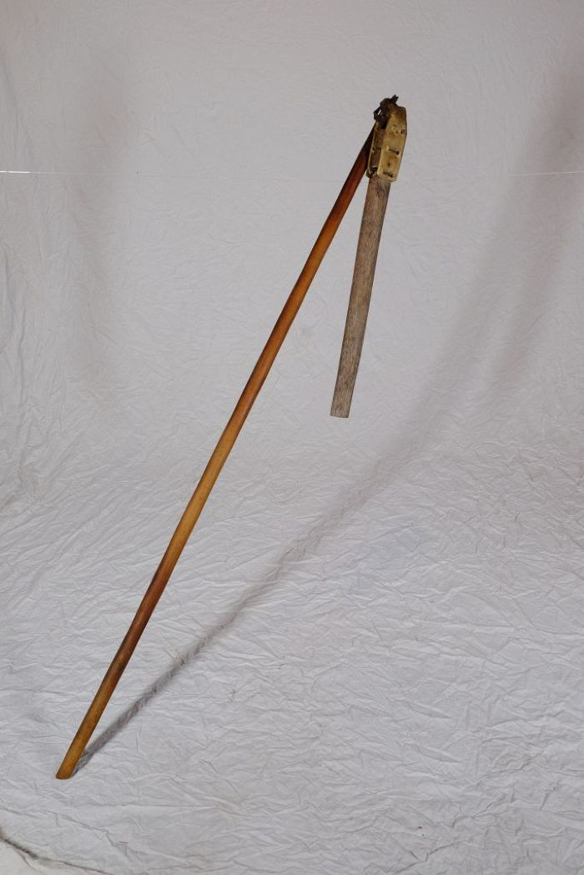
 | Dreschflegel (A1222) | Der Dreschflegel wurde benutzt, um das Korn aus den Ähren zu lösen. Mit dem Flegel wurde dafür auf das Getreide eingedroschen. Der Klöppel ist dabei beweglich, sodass er um den Stiel rotierte. Für die anstrengende Arbeit des Dreschens wurden die lose gemachten Garben in der Diele zu einem Bett aufgeschichtet. Gedroschen wurde dann fast immer paarweise, sodass zwei, vier, sechs oder acht Personen zusammenarbeiteten. Es gab verschiedene Möglichkeiten, sich aufzustellen und auch unterschiedliche Schlagtakte. Häufig drosch jedoch jeweils ein sich gegenüberstehendes Paar abwechselnd im vorgegebenen Takt auf das Getreide. Zwischen den Schlägen ging man dann jeweils einen Schritt weiter.
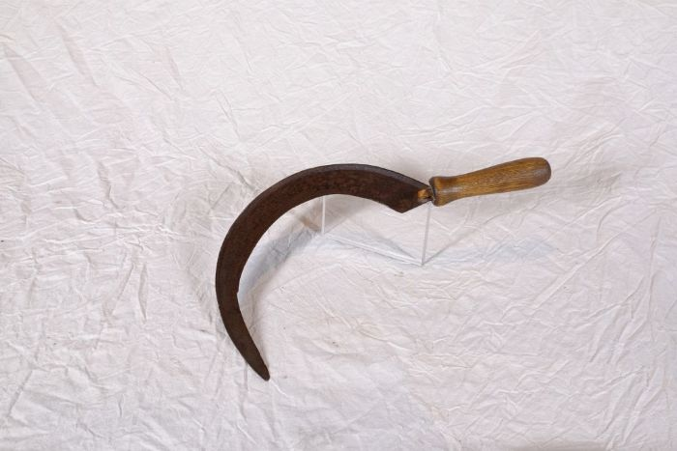 | Sichel (A1224) | Sicheln wurden in erster Linie zum Schneiden von Gras und Getreide verwendet. Man konnte mit ihnen beispielsweise kleinere Mengen an Gras für die Stallfütterung schneiden. Auch in Gebieten, in denen für den Einsatz einer Sense nicht genügend Platz war, wie beispielsweise an Feldrainen oder Grabenrändern, war eine Sichel nützlich. Aber auch bei der Ernte auf dem Feld fanden Sicheln Verwendung. Mit ihnen wurde das vom Mäher mit der Sense geschnittene Korn aufgehoben und zu Garben zusammengepackt.
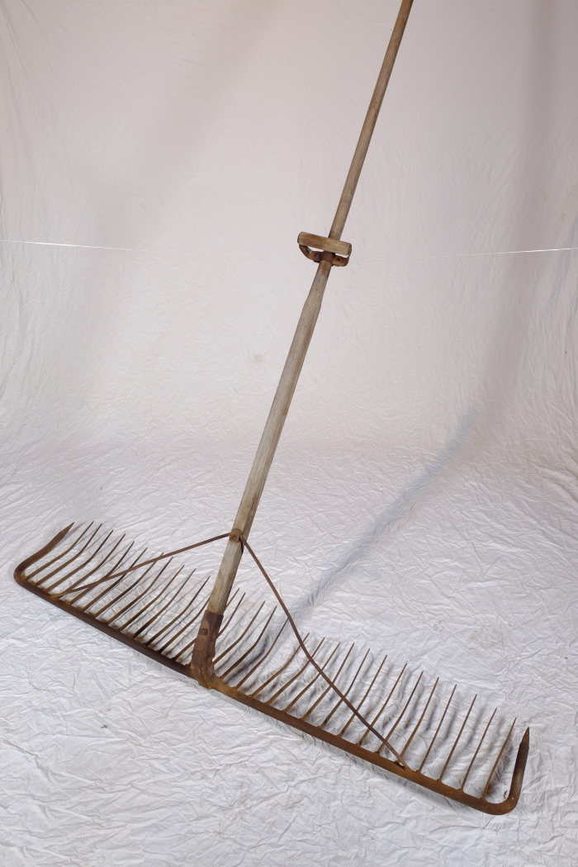
 | Schleppharke "Rheintäler Rechen" (A1261) | Die große Schleppharke, auch Zugharke genannt, diente auf dem Feld vor allem dem Nachharken von Getreide nach dem Mähen. Sie wurde, wie die Bezeichnung schon andeutet, von ein bis zwei Personen, oftmals einem großen Jungen oder zwei kleineren Kindern, gezogen.
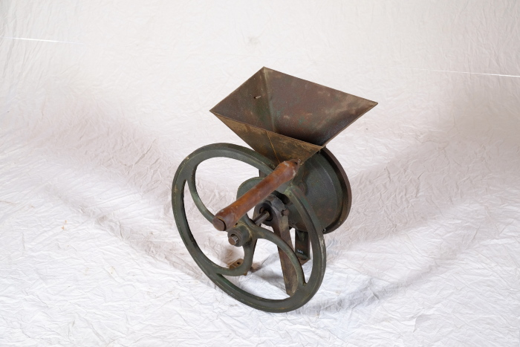 | Schrotmühle (A1263) | Schrotmühlen dienten zum Zerkleinern von Getreide. Dieser als Schroten bezeichnete Vorgang spaltet das Korn mit Hilfe der Mahlscheibe in seine Bestandteile auf. Im Schrot ist daher, im Gegensatz zum fein gesiebten Mehl, nicht nur der Mehlkörper, sondern auch die Hülse des Korns enthalten. Mehl für den Haushalt wurde bereits im 19. Jahrhundert vorrangig von Müllern in großen Mühlen gemahlen. Eine Schrotmühle diente daher eher zur Herstellung von Tierfutter. Gespaltenes Korn war verdaulicher und lieferte dem Tier damit mehr Energie und Nährstoffe.
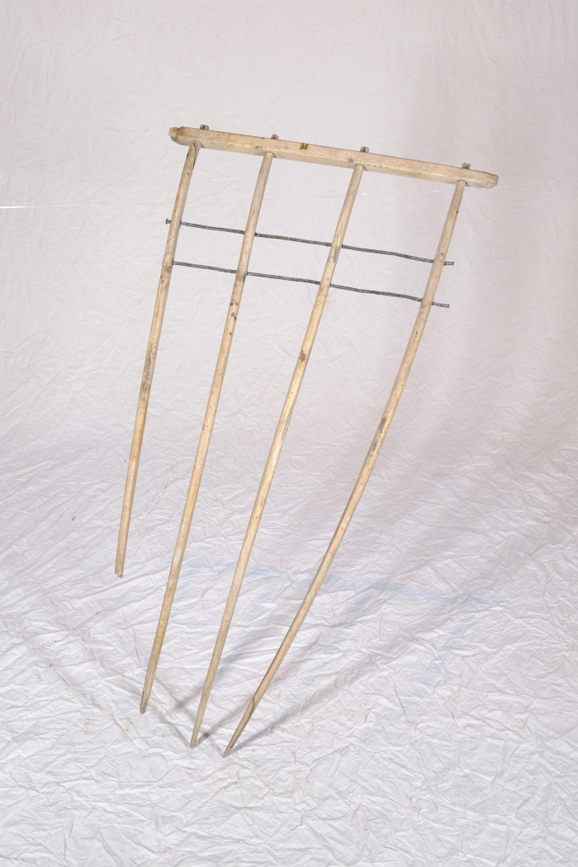
 | Heckgestell einer Hecksense, ohne Blatt und Stiel (A1328) | Hecksensen dienten zum Schneiden von kurzen Getreidesorten. Sie verfügten über ein hölzernes Gestell, das sogenannte Heckgestell, oberhalb des Sensenblattes. Dieses Heckgestell bewirkte, dass geschnittenes Korn besser in Schwaden fiel. Schwaden sind die Reihen von gemähtem Getreide oder auch der Vorgang des Ablegens in Reihen – das Korn wurde geschwadet. Da dieses Schwaden mit kurzen Getreidesorten wie Gerste und Weizen, aber auch bei liegendem Getreide schwieriger war als bei langstieligen, aufrecht stehenden Pflanzen, wurden hierfür Hecksensen eingesetzt.
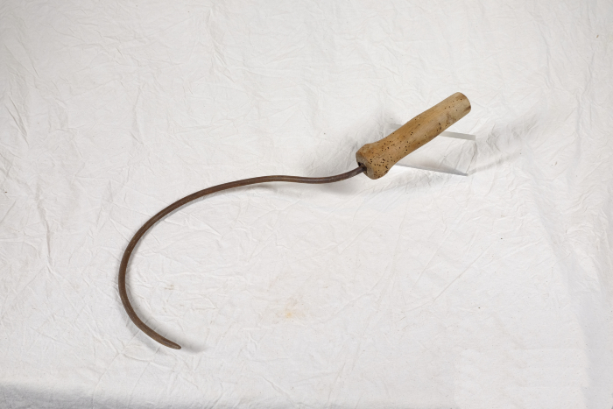 | Wellerhaken (A1354) | Ein Wellerhaken diente zum Auffangen der Getreidehalme bei der Mahd mit der Sense. Dabei wurden entweder eine Kurzsense und ein Wellerhaken in jeweils einer Hand gleichzeitig geführt, oder aber das Getreide im Anschluss an den Schnitt mit einer größeren Sense aufgehoben. Besonders bei Getreide, in dem viele Unkräuter wuchsen, wie beispielsweise Hafer, wurde der Wellerhaken genutzt.
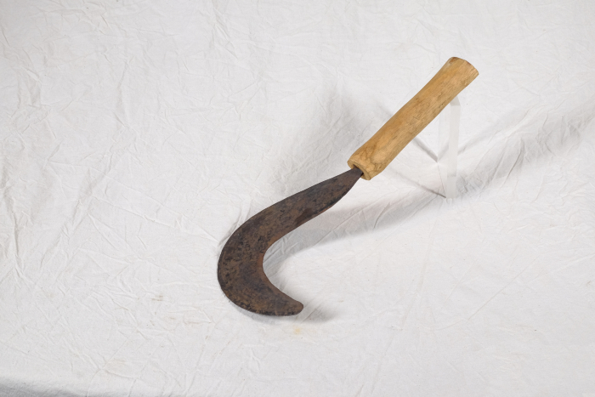 | Sichel für Gebüsch (A1407) | Diese Sichel stammt aus Afrika. Sicheln wurden in erster Linie zum Schneiden von Gras und Getreide verwendet. Diese kompaktere Form mit einem verhältnismäßig starken Blatt eignete sich jedoch besonders, um damit stärkere Pflanzen zu durchtrennen. Mit ihr konnte man auch Gebüsch und Gestrüpp schneiden.
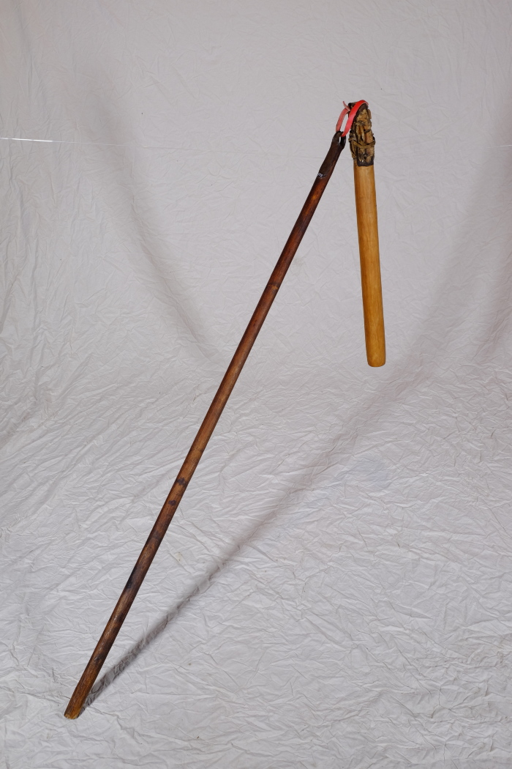
 | Dreschflegel (A1502) | Der Dreschflegel wurde benutzt, um das Korn aus den Ähren zu lösen. Mit dem Flegel wurde dafür auf das Getreide eingedroschen. Der Klöppel ist dabei beweglich, sodass er um den Stiel rotierte. Für die anstrengende Arbeit des Dreschens wurden die lose gemachten Garben in der Diele zu einem Bett aufgeschichtet. Gedroschen wurde dann fast immer paarweise, sodass zwei, vier, sechs oder acht Personen zusammenarbeiteten. Es gab verschiedene Möglichkeiten, sich aufzustellen und auch unterschiedliche Schlagtakte. Häufig drosch jedoch jeweils ein sich gegenüberstehendes Paar abwechselnd im vorgegebenen Takt auf das Getreide. Zwischen den Schlägen ging man dann jeweils einen Schritt weiter.
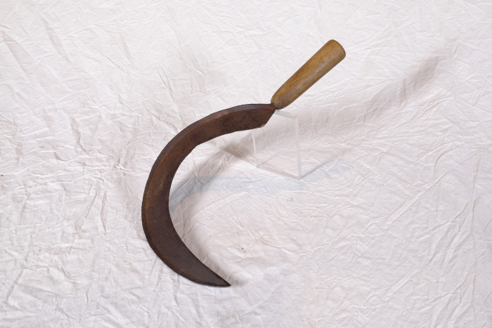 | Sichel (A1514) | Sicheln wurden in erster Linie zum Schneiden von Gras und Getreide verwendet. Man konnte mit ihnen beispielsweise kleinere Mengen an Gras für die Stallfütterung schneiden. Auch in Gebieten, in denen für den Einsatz einer Sense nicht genügend Platz war, wie beispielsweise an Feldrainen oder Grabenrändern, war eine Sichel nützlich. Aber auch bei der Ernte auf dem Feld fanden Sicheln Verwendung. Mit ihnen wurde das vom Mäher mit der Sense geschnittene Korn aufgehoben und zu Garben zusammengepackt.
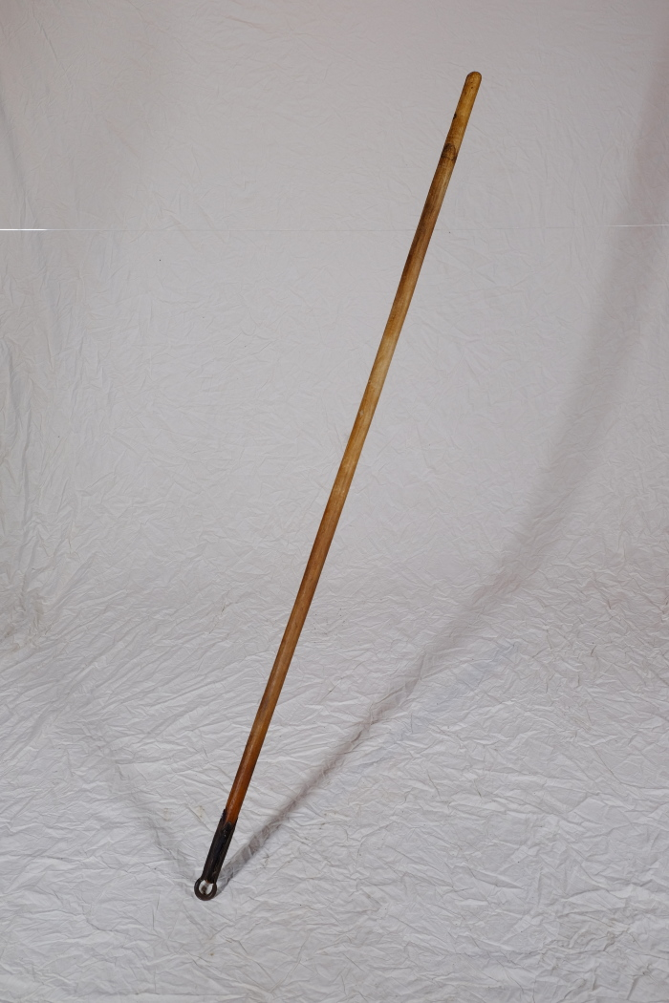
 | Dreschflegel (A1604) | Der Dreschflegel wurde benutzt, um das Korn aus den Ähren zu lösen. Mit dem Flegel wurde dafür auf das Getreide eingedroschen. Der Klöppel ist dabei beweglich, sodass er um den Stiel rotierte. Für die anstrengende Arbeit des Dreschens wurden die lose gemachten Garben in der Diele zu einem Bett aufgeschichtet. Gedroschen wurde dann fast immer paarweise, sodass zwei, vier, sechs oder acht Personen zusammenarbeiteten. Es gab verschiedene Möglichkeiten, sich aufzustellen und auch unterschiedliche Schlagtakte. Häufig drosch jedoch jeweils ein sich gegenüberstehendes Paar abwechselnd im vorgegebenen Takt auf das Getreide. Zwischen den Schlägen ging man dann jeweils einen Schritt weiter.
 | Sense, A1211 (R06) | Ernten, Sammeln, Transportieren – 1 Nachdem die Saat gereift war, erfolgte die Mahd. Getreide wurde mit Hilfe von Sensen, Hecksensen und Sicheln im Spätsommer geschnitten. Da die Schneidewerkzeuge stets scharf sein mussten, führten die Arbeiter Wetzsteine und kleine Dengelambosse mit sich. Die geschnittenen Halme wurden zu Garben gebunden und zum Trocknen aufgestellt. Waren die Garben getrocknet, wurden sie mit dem Leiterwagen vom Feld geholt und in der Scheune eingelagert. Auch Heu wurde im Frühling und im Herbst von Hand geschnitten und zum Trocknen ausgelegt. Zum Mähen und Binden des Getreides benötigten damals zahlreiche Arbeiter mehrere Tage. Heute erledigen diese Arbeit moderne Mähdrescher in wenigen Stunden - mit nur einem Fahrer. Weitere Objekte aus dieser Kategorie: A1224 – Sichel A1232 – Dengelbank A1343 – Kurzsense A1514 – Sichel A1524 – Dengelamboss A1606 – Kurzsense A1612 – Sense
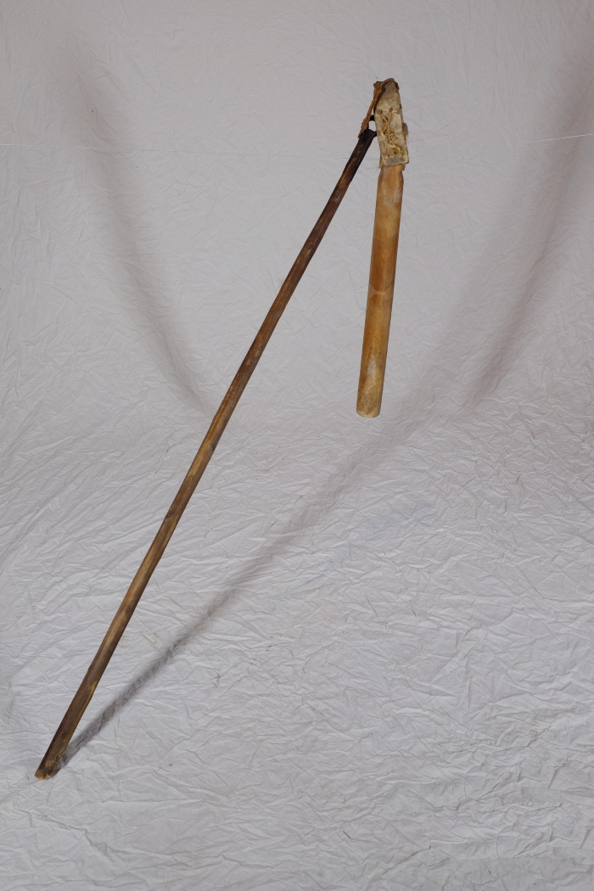
 | Dreschflegel, A1221 (R09) | Verarbeiten, Handeln, Lagern – 2 Eine weitere typische Winterarbeit war das Dreschen beziehungsweise der Drusch von Korn. Die in der Scheune gelagerten Garben wurden in der Tenne oder Diele (so hieß der große Bereich in der Mitte der Scheune) mithilfe von Flegeln gedroschen, um die Körner aus den Ähren zu lösen. Gedroschen wurde dabei fast immer paarweise, sodass zwei, vier, sechs oder acht Personen zusammenarbeiteten. Es gab verschiedene Möglichkeiten, sich aufzustellen und auch unterschiedliche Schlagtakte. Häufig drosch jedoch jeweils ein sich gegenüberstehendes Paar abwechselnd im vorgegebenen Takt auf das Getreide. Zwischen den Schlägen ging man dann jeweils einen Schritt weiter. Weitere Objekte aus dieser Kategorie: A1222 – Dreschflegel A1502 – Dreschflegel A1603 – Dreschflegel G1082 – Dreschflegel G1083 – Dreschflegel

